Resumen de Ponderaciones
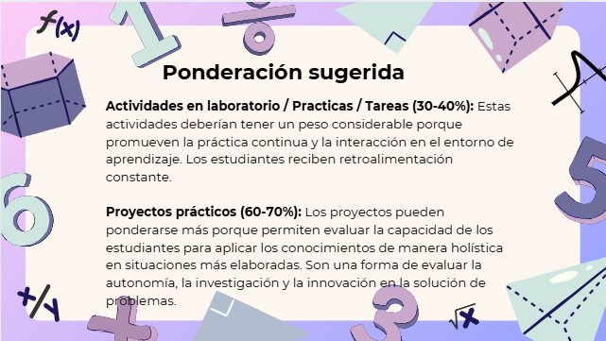
Curso | 787 - Sistemas Organizacionales y Gerenciales 2
Ponderacion
Actividades en Clase | Semana 1 | Semana 2 | Semana 3 | Semana 4 | Semana 5 | Semana 6 | Semana 7 | Semana 8 | Semana 9 | Semana 10 | Semana 11 | Total
 | 0 | 6 | 0 | 0 | 0 | 0 | 0 | 0 | 0 | 0 | 0 | 6
Proyectos |  |  |  |  |  |  |  |  |  |  |  | 34
Practicas |  |  |  |  |  |  |  |  |  |  |  | 20
Cortos |  |  |  |  |  |  |  |  |  |  |  | 10
Tareas |  |  |  |  |  |  |  |  |  |  |  | 20
Examen Final |  |  |  |  |  |  |  |  |  |  |  | 10
Total |  |  |  |  |  |  |  |  |  |  |  | 100

Tiempo de Auto Aprendizaje

Proyectos |  |  |  |  |  |  |  |  |  |  |  | 35
Practicas |  |  |  |  |  |  |  |  |  |  |  | 30
Tareas |  |  |  |  |  |  |  |  |  |  |  | 25
Total |  |  |  |  |  |  |  |  |  |  |  | 90

